Atest. Nr.1_1
Notele, Atestarea 1_1
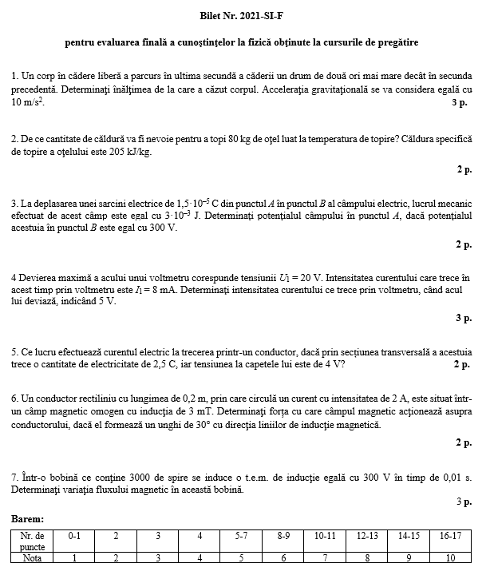
Nr. | Nume, Prenume | item 1 | item 2 | item 3 | item 4 | item 5 | item 6 | item 7 | Pctj Total | Nota | Baremul de evaluare |  |  | Statistica
1 | Nume, Prenume |  |  |  |  |  |  |  | 0 | n/p | Punctajul acumulat |  | Nota | Nota | Nr de note
 |  |  |  |  |  |  |  |  |  |  | 0 | 0 | 1 | 1 | 0
 |  |  |  |  |  |  |  |  |  |  | 1 | 4 | 2 | 2 | 0
 |  |  |  |  |  |  |  |  |  |  | 5 | 7 | 3 | 3 | 0
 |  |  |  |  |  |  |  |  |  |  | 8 | 9 | 4 | 4 | 0
 |  |  |  |  |  |  |  |  |  |  | 10 | 13 | 5 | 5 | 0
 |  |  |  |  |  |  |  |  |  |  | 14 | 17 | 6 | 6 | 0
 |  |  |  |  |  |  |  |  |  |  | 18 | 19 | 7 | 7 | 0
 |  |  |  |  |  |  |  |  |  |  | 20 | 22 | 8 | 8 | 0
 |  |  |  |  |  |  |  |  |  |  | 23 | 24 | 9 | 9 | 0
 |  |  |  |  |  |  |  |  |  |  | 25 | 26 | 10 | 10 | 0
 |  |  |  |  |  |  |  |  |  |  |  |  |  | n/p | 1

Atest. Nr.1_2
Notele, Atestarea 1_2
Nr. | Nume, Prenume | item 1 | item 2 | item 3 | item 4 | item 5 | item 6 | item 7 | Pctj Total | Nota | Baremul de evaluare |  |  | Statistica
1 | Nume, Prenume |  |  |  |  |  |  |  | 0 | n/p | Punctajul acumulat |  | Nota | Nota | Nr de note
 |  |  |  |  |  |  |  |  |  |  | 0 | 0 | 1 | 1 | 0
 |  |  |  |  |  |  |  |  |  |  | 1 | 4 | 2 | 2 | 0
 |  |  |  |  |  |  |  |  |  |  | 5 | 7 | 3 | 3 | 0
 |  |  |  |  |  |  |  |  |  |  | 8 | 9 | 4 | 4 | 0
 |  |  |  |  |  |  |  |  |  |  | 10 | 13 | 5 | 5 | 0
 |  |  |  |  |  |  |  |  |  |  | 14 | 17 | 6 | 6 | 0
 |  |  |  |  |  |  |  |  |  |  | 18 | 19 | 7 | 7 | 0
 |  |  |  |  |  |  |  |  |  |  | 20 | 22 | 8 | 8 | 0
 |  |  |  |  |  |  |  |  |  |  | 23 | 24 | 9 | 9 | 0
 |  |  |  |  |  |  |  |  |  |  | 25 | 26 | 10 | 10 | 0
 |  |  |  |  |  |  |  |  |  |  |  |  |  | n/p | 1

Atest. Nr.1_3
Notele, Atestarea 1_3
Nr. | Nume, Prenume | item 1 | item 2 | item 3 | item 4 | item 5 | item 6 | item 7 | Pctj Total | Nota | Baremul de evaluare |  |  | Statistica
1 | Nume, Prenume |  |  |  |  |  |  |  | 0 | n/p | Punctajul acumulat |  | Nota | Nota | Nr de note
 |  |  |  |  |  |  |  |  |  |  | 0 | 0 | 1 | 1 | 0
 |  |  |  |  |  |  |  |  |  |  | 1 | 4 | 2 | 2 | 0
 |  |  |  |  |  |  |  |  |  |  | 5 | 7 | 3 | 3 | 0
 |  |  |  |  |  |  |  |  |  |  | 8 | 9 | 4 | 4 | 0
 |  |  |  |  |  |  |  |  |  |  | 10 | 13 | 5 | 5 | 0
 |  |  |  |  |  |  |  |  |  |  | 14 | 17 | 6 | 6 | 0
 |  |  |  |  |  |  |  |  |  |  | 18 | 19 | 7 | 7 | 0
 |  |  |  |  |  |  |  |  |  |  | 20 | 22 | 8 | 8 | 0
 |  |  |  |  |  |  |  |  |  |  | 23 | 24 | 9 | 9 | 0
 |  |  |  |  |  |  |  |  |  |  | 25 | 26 | 10 | 10 | 0
 |  |  |  |  |  |  |  |  |  |  |  |  |  | n/p | 1

Atest. Nr.2_1
Notele, Atestarea 2_1
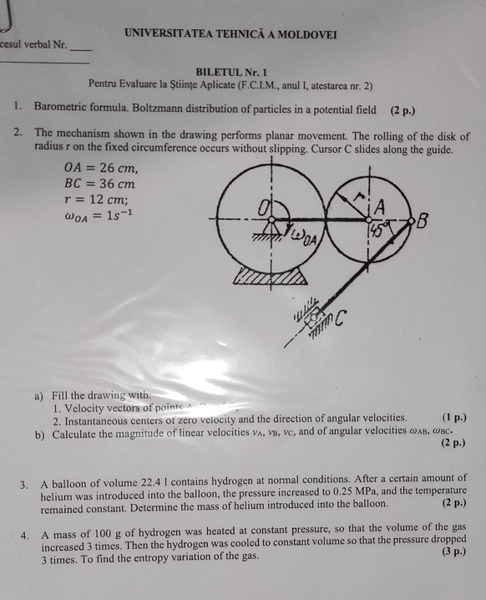
Nr. | Nume, Prenume | 1 2 p | 2 3 p | 3 2 p | 4 3 p | Supl +pct | Pctj Total | Nota | Baremul de evaluare |  |  | Statistica
1 | Nume, Prenume |  |  |  |  |  | 0 | n/p | Punctajul acumulat |  | Nota | Nota | Nr de note
 |  |  |  |  |  |  |  |  | 0.0 | 1.5 | 1 | 1 | 0
 |  |  |  |  |  |  |  |  | 1.5 | 2.5 | 2 | 2 | 0
 |  |  |  |  |  |  |  |  | 2.5 | 3.5 | 3 | 3 | 0
 |  |  |  |  |  |  |  |  | 3.5 | 4.5 | 4 | 4 | 0
 |  |  |  |  |  |  |  |  | 4.5 | 5.5 | 5 | 5 | 0
 |  |  |  |  |  |  |  |  | 5.5 | 6.5 | 6 | 6 | 0
 |  |  |  |  |  |  |  |  | 6.5 | 7.5 | 7 | 7 | 0
 |  |  |  |  |  |  |  |  | 7.5 | 8.5 | 8 | 8 | 0
 |  |  |  |  |  |  |  |  | 8.5 | 9.5 | 9 | 9 | 0
 |  |  |  |  |  |  |  |  | 9.5 | 10.0 | 10 | 10 | 0
 |  |  |  |  |  |  |  |  |  |  |  | n/p | 1

Atest. Nr.2_2
Notele, Atestarea 2_2
Nr. | Nume, Prenume | 1 2 p | 2 3 p | 3 2 p | 4 3 p | Supl +pct | Pctj Total | Nota | Baremul de evaluare |  |  | Statistica
1 | Nume, Prenume |  |  |  |  |  | 0 | n/p | Punctajul acumulat |  | Nota | Nota | Nr de note
 |  |  |  |  |  |  |  |  | 0.0 | 1.5 | 1 | 1 | 0
 |  |  |  |  |  |  |  |  | 1.5 | 2.5 | 2 | 2 | 0
 |  |  |  |  |  |  |  |  | 2.5 | 3.5 | 3 | 3 | 0
 |  |  |  |  |  |  |  |  | 3.5 | 4.5 | 4 | 4 | 0
 |  |  |  |  |  |  |  |  | 4.5 | 5.5 | 5 | 5 | 0
 |  |  |  |  |  |  |  |  | 5.5 | 6.5 | 6 | 6 | 0
 |  |  |  |  |  |  |  |  | 6.5 | 7.5 | 7 | 7 | 0
 |  |  |  |  |  |  |  |  | 7.5 | 8.5 | 8 | 8 | 0
 |  |  |  |  |  |  |  |  | 8.5 | 9.5 | 9 | 9 | 0
 |  |  |  |  |  |  |  |  | 9.5 | 10.0 | 10 | 10 | 0
 |  |  |  |  |  |  |  |  |  |  |  | n/p | 1

Atest. Nr.2_3
Notele, Atestarea 2_3
Nr. | Nume, Prenume | 1 2 p | 2 3 p | 3 2 p | 4 3 p | Supl +pct | Pctj Total | Nota | Baremul de evaluare |  |  | Statistica
1 | Nume, Prenume |  |  |  |  |  | 0 | n/p | Punctajul acumulat |  | Nota | Nota | Nr de note
 |  |  |  |  |  |  |  |  | 0.0 | 1.5 | 1 | 1 | 0
 |  |  |  |  |  |  |  |  | 1.5 | 2.5 | 2 | 2 | 0
 |  |  |  |  |  |  |  |  | 2.5 | 3.5 | 3 | 3 | 0
 |  |  |  |  |  |  |  |  | 3.5 | 4.5 | 4 | 4 | 0
 |  |  |  |  |  |  |  |  | 4.5 | 5.5 | 5 | 5 | 0
 |  |  |  |  |  |  |  |  | 5.5 | 6.5 | 6 | 6 | 0
 |  |  |  |  |  |  |  |  | 6.5 | 7.5 | 7 | 7 | 0
 |  |  |  |  |  |  |  |  | 7.5 | 8.5 | 8 | 8 | 0
 |  |  |  |  |  |  |  |  | 8.5 | 9.5 | 9 | 9 | 0
 |  |  |  |  |  |  |  |  | 9.5 | 10.0 | 10 | 10 | 0
 |  |  |  |  |  |  |  |  |  |  |  | n/p | 1

Examen
Notele, Examen
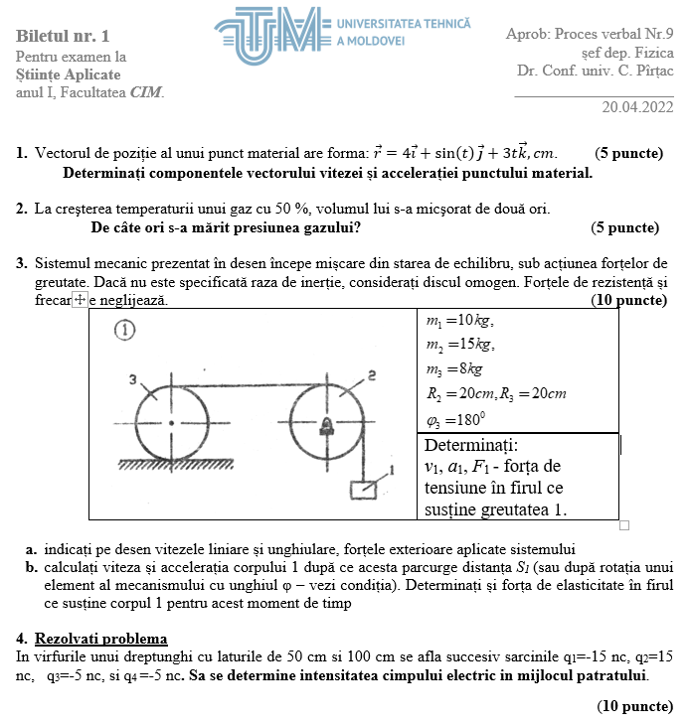
Nr. | Nume, Prenume | item 1 5 p | item 2 5 p | item 3 10 p | item 4 10 p | Pctj Total | Nota | Baremul de evaluare |  |  | Statistica
1 | Nume, Prenume |  |  |  |  | 0 | n/p | Punctajul acumulat |  | Nota | Nota | Nr de note
 |  |  |  |  |  |  |  | 0.0 | 3.0 | 2 | 1 | 0
 |  |  |  |  |  |  |  | 4.0 | 7.0 | 3 | 2 | 0
 |  |  |  |  |  |  |  | 8.0 | 12.0 | 4 | 3 | 0
 |  |  |  |  |  |  |  | 13.0 | 15.0 | 5 | 4 | 0
 |  |  |  |  |  |  |  | 16.0 | 18.0 | 6 | 5 | 0
 |  |  |  |  |  |  |  | 19.0 | 21.0 | 7 | 6 | 0
 |  |  |  |  |  |  |  | 22.0 | 24.0 | 8 | 7 | 0
 |  |  |  |  |  |  |  | 25.0 | 27.0 | 9 | 8 | 0
 |  |  |  |  |  |  |  | 28.0 | 30.0 | 10 | 9 | 0
 |  |  |  |  |  |  |  |  |  |  | 10 | 0
 |  |  |  |  |  |  |  |  |  |  | n/p | 1

ReExaminare
Notele, ReExaminare
Nr. | Nume, Prenume | item 1 5 p | item 2 5 p | item 3 10 p | item 4 10 p | Pctj Total | Nota | Baremul de evaluare |  |  | Statistica
1 | Nume, Prenume |  |  |  |  | 0 | n/p | Punctajul acumulat |  | Nota | Nota | Nr de note
 |  |  |  |  |  |  |  | 0.0 | 3.0 | 2 | 1 | 0
 |  |  |  |  |  |  |  | 4.0 | 7.0 | 3 | 2 | 0
 |  |  |  |  |  |  |  | 8.0 | 12.0 | 4 | 3 | 0
 |  |  |  |  |  |  |  | 13.0 | 15.0 | 5 | 4 | 0
 |  |  |  |  |  |  |  | 16.0 | 18.0 | 6 | 5 | 0
 |  |  |  |  |  |  |  | 19.0 | 21.0 | 7 | 6 | 0
 |  |  |  |  |  |  |  | 22.0 | 24.0 | 8 | 7 | 0
 |  |  |  |  |  |  |  | 25.0 | 27.0 | 9 | 8 | 0
 |  |  |  |  |  |  |  | 28.0 | 30.0 | 10 | 9 | 0
 |  |  |  |  |  |  |  |  |  |  | 10 | 0
 |  |  |  |  |  |  |  |  |  |  | n/p | 1

